1. รวม
โครงการภายใต้เป้าหมายแผนแม่บทย่อย: 140301 บุคลากรด้านการกีฬาและนันทนาการมีคุณภาพและมาตรฐานเพิ่มขึ้น
กรุณา Log in เข้าระบบ eMENSCR ก่อนดำเนินการ Click ที่ link โครงการนั้น ๆ
หมายเหตุ : หากไม่ Login จะไม่สามารถดูรายละเอียดโครงการได้
โครงการที่ปรากฎเป็นโครงการที่ผ่านการอนุมัติจากผู้บริหาร (M7) ของหน่วยงานเท่านั้น (ข้อมูล ณ เดือนมิถุนายน 2566)
ชื่อโครงการ / การดำเนินงาน | ปีงบประมาณ | วันที่เริ่มต้นโครงการ | วันที่สิ้นสุดโครงการ | หน่วยงานระดับกองหรือเทียบเท่า | หน่วยงานระดับกรมหรือเทียบเท่า | หน่วยงานระดับกระทรวงหรือเทียบเท่า | ประเภทโครงการ | องค์ประกอบ | ปัจจัย
โครงการแข่งขันกีฬาสี่เทียนเกมส์ครั้งที่ 27 | 2561 | เมษายน 2561 | เมษายน 2561 | คณะครุศาสตร์อุตสาหกรรม | มหาวิทยาลัยเทคโนโลยีราชมงคลธัญบุรี | กระทรวงการอุดมศึกษา วิทยาศาสตร์ วิจัยและนวัตกรรม |  | 140301V02 | 140301V02F03
โครงการกีฬามหาวิทยาลัยเทคโนโลยีราชมงคลแห่งประเทศไทย ครั้งที่ 35 | 2561 | กุมภาพันธ์ 2561 | กุมภาพันธ์ 2562 | สำนักงานอธิการบดี | มหาวิทยาลัยเทคโนโลยีราชมงคลสุวรรณภูมิ | กระทรวงการอุดมศึกษา วิทยาศาสตร์ วิจัยและนวัตกรรม |  | 140301V02 | 140301V02F03
โครงการกีฬามหาวิทยาลัยแห่งประเทศไทย รอบมหกรรม | 2561 | มกราคม 2561 | มกราคม 2562 | สำนักงานอธิการบดี | มหาวิทยาลัยเทคโนโลยีราชมงคลสุวรรณภูมิ | กระทรวงการอุดมศึกษา วิทยาศาสตร์ วิจัยและนวัตกรรม |  | 140301V02 | 140301V02F03
โครงการพลศึกษาพัฒนา และบริการเพื่อเยาวชน และประชาชน ประจำปีงบประมาณ พ.ศ. 2562 | 2562 | ตุลาคม 2561 | กันยายน 2562 | กองกิจการนักศึกษาและกิจการพิเศษ | สถาบันการพลศึกษา | กระทรวงการท่องเที่ยวและกีฬา |  | 140301V04 | 140301V04F03
อบรมผู้ตัดสินกีฬา | 2562 | สิงหาคม 2562 | สิงหาคม 2562 | กองพัฒนานักศึกษา | มหาวิทยาลัยเทคโนโลยีราชมงคลธัญบุรี | กระทรวงการอุดมศึกษา วิทยาศาสตร์ วิจัยและนวัตกรรม |  | 140301V02 | 140301V02F01
โครงการอบรมการช่วยชีวิตทางน้ำ | 2562 | มีนาคม 2562 | มีนาคม 2562 | กองกิจการนักศึกษาและกิจการพิเศษ | สถาบันการพลศึกษา | กระทรวงการท่องเที่ยวและกีฬา |  | 140301V02 | 140301V02F01
โครงการบริหารจัดการระบบมาตรฐานผู้ฝึกสอนกีฬาและผู้ตัดสินกีฬา ประจำปีงบประมาณ พ.ศ. 2562 | 2562 | ตุลาคม 2561 | กันยายน 2562 | สถาบันพัฒนาบุคลากรการพลศึกษาและการกีฬา | กรมพลศึกษา | กระทรวงการท่องเที่ยวและกีฬา |  | 140301V01 | 140301V01F01
การสร้างมาตรฐานบุคลากรกีฬา ด้วยองค์ความรู้และนวัตกรรมและมีการเชื่อมโยงฐานข้อมูลอย่างเป็นระบบ | 2562 | ตุลาคม 2561 | กันยายน 2562 |  | การกีฬาแห่งประเทศไทย | กระทรวงการท่องเที่ยวและกีฬา |  | 140301V03 | 140301V03F01
การบริหารจัดการและเสริมสร้างศักยภาพนักกีฬาด้วยการควบคุมการใช้สารต้องห้าม | 2562 | ตุลาคม 2561 | กันยายน 2562 |  | การกีฬาแห่งประเทศไทย | กระทรวงการท่องเที่ยวและกีฬา |  | 140301V03 | 140301V03F02
การบริหารยุทธศาสตร์ทั่วทั้งองค์กรสู่รัฐวิสาหกิจชั้นนำ | 2562 | ตุลาคม 2561 | กันยายน 2562 |  | การกีฬาแห่งประเทศไทย | กระทรวงการท่องเที่ยวและกีฬา |  | 140301V03 | 140301V03F02
การบริหารจัดการระบบเทคโนโลยีสารสนเทศ | 2562 | ตุลาคม 2561 | กันยายน 2562 |  | การกีฬาแห่งประเทศไทย | กระทรวงการท่องเที่ยวและกีฬา |  | 140301V04 | 140301V04F01
การเพิ่มประสิทธิภาพการบริหารจัดการองค์กร | 2562 | ตุลาคม 2561 | กันยายน 2562 |  | การกีฬาแห่งประเทศไทย | กระทรวงการท่องเที่ยวและกีฬา |  | 140301V03 | 140301V03F02
การเพิ่มประสิทธิภาพการดำเนินงานด้านนิติการของ กกท. | 2562 | ตุลาคม 2561 | กันยายน 2562 |  | การกีฬาแห่งประเทศไทย | กระทรวงการท่องเที่ยวและกีฬา |  | 140301V03 | 140301V03F02
การบริหารและการพัฒนาบุคลากร กกท. | 2562 | ตุลาคม 2561 | กันยายน 2562 |  | การกีฬาแห่งประเทศไทย | กระทรวงการท่องเที่ยวและกีฬา |  | 140301V03 | 140301V03F02
การพัฒนาสู่การบริหารจัดการบ้านเมืองที่ดีทั้งองค์กร | 2562 | ตุลาคม 2561 | กันยายน 2562 |  | การกีฬาแห่งประเทศไทย | กระทรวงการท่องเที่ยวและกีฬา |  | 140301V03 | 140301V03F02
โครงการส่งเสริมมาตรฐานผู้ฝึกสอนกีฬาและผู้ตัดสินกีฬา ประจำปีงบประมาณ พ.ศ.2562 | 2562 | ตุลาคม 2561 | กันยายน 2562 | สถาบันพัฒนาบุคลากรการพลศึกษาและการกีฬา | กรมพลศึกษา | กระทรวงการท่องเที่ยวและกีฬา |  | 140301V02 | 140301V02F02
โครงการส่งเสริมอาสาสมัครกีฬาและผู้นำการออกกำลังกาย ประจำปีงบประมาณ พ.ศ. 2562 | 2562 | ตุลาคม 2561 | กันยายน 2562 | สถาบันพัฒนาบุคลากรการพลศึกษาและการกีฬา | กรมพลศึกษา | กระทรวงการท่องเที่ยวและกีฬา |  | 140301V02 | 140301V02F01
โครงการร้อนนี้สถาบันการพลศึกษามีกีฬาเพื่อลูกรัก | 2562 | มีนาคม 2562 | พฤษภาคม 2562 | กองกิจการนักศึกษาและกิจการพิเศษ | สถาบันการพลศึกษา | กระทรวงการท่องเที่ยวและกีฬา |  | 140301V02 | 140301V02F03
โครงการวันเด็กแห่งชาติ | 2562 | มกราคม 2562 | มกราคม 2562 | กองกิจการนักศึกษาและกิจการพิเศษ | สถาบันการพลศึกษา | กระทรวงการท่องเที่ยวและกีฬา |  | 140301V02 | 140301V02F03
โครงการบริหารงานประกันคุณภาพการศึกษาภายใน ระดับอุดมศึกษา ปีการศึกษา 2561 | 2562 | มิถุนายน 2562 | กันยายน 2562 | กองวิจัยและประกันคุณภาพการจัดการศึกษา | สถาบันการพลศึกษา | กระทรวงการท่องเที่ยวและกีฬา |  | 140301V03 | 140301V03F03
โครงการประกันคุณภาพการศึกษาภายใน ระดับขั้นพื้นฐาน ปีการศึกษา 2561 | 2562 | พฤษภาคม 2562 | กันยายน 2562 | กองวิจัยและประกันคุณภาพการจัดการศึกษา | สถาบันการพลศึกษา | กระทรวงการท่องเที่ยวและกีฬา |  | 140301V03 | 140301V03F03
โครงการเงินอุดหนุนความร่วมมือกับกรมส่งเสริมการปกครองท้องถิ่นในการบริการชุมชน | 2562 | พฤษภาคม 2562 | มิถุนายน 2562 | กองกิจการนักศึกษาและกิจการพิเศษ | สถาบันการพลศึกษา | กระทรวงการท่องเที่ยวและกีฬา |  | 140301V04 | 140301V04F03
โครงการเข้าร่วมการแข่งขันกีฬา “ราชมงคลอีสานเกมส์” ครั้งที่ 36 | 2562 | ธันวาคม 2561 | ธันวาคม 2561 | สำนักงานอธิการบดี | มหาวิทยาลัยเทคโนโลยีราชมงคลอีสาน | กระทรวงการอุดมศึกษา วิทยาศาสตร์ วิจัยและนวัตกรรม |  | 140301V02 | 140301V02F03
โครงการเจ้าภาพจัดการแข่งขันกีฬา “ราชมงคลอีสานเกมส์” ครั้งที่ 36 | 2562 | ธันวาคม 2561 | ธันวาคม 2561 | สำนักงานอธิการบดี | มหาวิทยาลัยเทคโนโลยีราชมงคลอีสาน | กระทรวงการอุดมศึกษา วิทยาศาสตร์ วิจัยและนวัตกรรม |  | 140301V02 | 140301V02F03
โครงการเข้าร่วมการแข่งขันกีฬามหาวิทยาลัยแห่งประเทศไทย ครั้งที่ 46 รอบคัดเลือก | 2562 | ตุลาคม 2561 | ตุลาคม 2561 | สำนักงานอธิการบดี | มหาวิทยาลัยเทคโนโลยีราชมงคลอีสาน | กระทรวงการอุดมศึกษา วิทยาศาสตร์ วิจัยและนวัตกรรม |  | 140301V02 | 140301V02F03
โครงการเข้าร่วมการแข่งขันกีฬามหาวิทยาลัยแห่งประเทศไทย ครั้งที่ 46 รอบมหกรรม | 2562 | ธันวาคม 2561 | มกราคม 2562 | สำนักงานอธิการบดี | มหาวิทยาลัยเทคโนโลยีราชมงคลอีสาน | กระทรวงการอุดมศึกษา วิทยาศาสตร์ วิจัยและนวัตกรรม |  | 140301V02 | 140301V02F03
โครงการเข้าร่วมการแข่งขันกีฬามหาวิทยาลัยเทคโนโลยีราชมงคลแห่งประเทศไทย ครั้งที่ 35 | 2562 | มกราคม 2562 | กุมภาพันธ์ 2562 | สำนักงานอธิการบดี | มหาวิทยาลัยเทคโนโลยีราชมงคลอีสาน | กระทรวงการอุดมศึกษา วิทยาศาสตร์ วิจัยและนวัตกรรม |  | 140301V02 | 140301V02F03
โครงการเจ้าภาพจัดการแข่งขันฟุตบอลประเพณีชิงโล่พระราชทานพระบาทสมเด็จพระเข้าอยู่หัวฯ ครั้งที่ 51 | 2562 | มีนาคม 2562 | มีนาคม 2562 | สำนักงานอธิการบดี | มหาวิทยาลัยเทคโนโลยีราชมงคลอีสาน | กระทรวงการอุดมศึกษา วิทยาศาสตร์ วิจัยและนวัตกรรม |  | 140301V02 | 140301V02F03
โครงการส่งเสริมศิลปวัฒนธรรมและกีฬานักศึกษาต้านยาเสพติดโปรแกรมวิชาเทคโนโลยีวิศวกรรมไฟฟ้า | 2562 | ตุลาคม 2561 | กันยายน 2562 | คณะเทคโนโลยีอุตสาหกรรม | มหาวิทยาลัยราชภัฏกำแพงเพชร | กระทรวงการอุดมศึกษา วิทยาศาสตร์ วิจัยและนวัตกรรม |  | 140301V02 | 140301V02F03
โครงการส่งเสริมอาสาสมัครกีฬาและผู้นำการออกกำลังกาย ประจำปีงบประมาณ พ.ศ.2563 | 2563 | ตุลาคม 2562 | กันยายน 2563 | สถาบันพัฒนาบุคลากรการพลศึกษาและการกีฬา | กรมพลศึกษา | กระทรวงการท่องเที่ยวและกีฬา |  | 140301V02 | 140301V02F01
การสร้างมาตรฐานบุคลากรกีฬา ด้วยองค์ความรู้และนวัตกรรมและมีการเชื่อมโยงฐานข้อมูลอย่างเป็นระบบ | 2563 | ตุลาคม 2562 | กันยายน 2563 |  | การกีฬาแห่งประเทศไทย | กระทรวงการท่องเที่ยวและกีฬา |  | 140301V03 | 140301V03F02
โครงการพัฒนาผู้ตัดสินกีฬาต้นกล้า | 2563 | ตุลาคม 2562 | กันยายน 2563 | สถาบันพัฒนาบุคลากรการพลศึกษาและการกีฬา | กรมพลศึกษา | กระทรวงการท่องเที่ยวและกีฬา |  | 140301V02 | 140301V02F01
การบริหารจัดการและเสริมสร้างศักยภาพนักกีฬาด้วยการควบคุมการใช้สารต้องห้าม | 2563 | ตุลาคม 2562 | กันยายน 2563 |  | การกีฬาแห่งประเทศไทย | กระทรวงการท่องเที่ยวและกีฬา |  | 140301V03 | 140301V03F02
การบริหารยุทธศาสตร์ทั่วทั้งองค์กรสู่รัฐวิสาหกิจชั้นนำ | 2563 | ตุลาคม 2562 | กันยายน 2563 |  | การกีฬาแห่งประเทศไทย | กระทรวงการท่องเที่ยวและกีฬา |  | 140301V03 | 140301V03F02
การบริหารจัดการระบบเทคโนโลยีสารสนเทศ | 2563 | ตุลาคม 2562 | กันยายน 2563 |  | การกีฬาแห่งประเทศไทย | กระทรวงการท่องเที่ยวและกีฬา |  | 140301V04 | 140301V04F01
การเพิ่มประสิทธิภาพการบริหารจัดการองค์กร | 2563 | ตุลาคม 2562 | กันยายน 2563 |  | การกีฬาแห่งประเทศไทย | กระทรวงการท่องเที่ยวและกีฬา |  | 140301V03 | 140301V03F02
การเพิ่มประสิทธิภาพการดำเนินงานด้านนิติการของ กกท. | 2563 | ตุลาคม 2562 | กันยายน 2563 |  | การกีฬาแห่งประเทศไทย | กระทรวงการท่องเที่ยวและกีฬา |  | 140301V03 | 140301V03F02
การบริหารและการพัฒนาบุคลากร กกท. | 2563 | ตุลาคม 2562 | กันยายน 2563 |  | การกีฬาแห่งประเทศไทย | กระทรวงการท่องเที่ยวและกีฬา |  | 140301V03 | 140301V03F02
การพัฒนาสู่การบริหารจัดการบ้านเมืองที่ดีทั้งองค์กร | 2563 | ตุลาคม 2562 | กันยายน 2563 |  | การกีฬาแห่งประเทศไทย | กระทรวงการท่องเที่ยวและกีฬา |  | 140301V03 | 140301V03F02
โครงการพัฒนาศักยภาพผู้ฝึกสอนกีฬาระดับพื้นฐาน | 2563 | ตุลาคม 2562 | กันยายน 2563 | สถาบันพัฒนาบุคลากรการพลศึกษาและการกีฬา | กรมพลศึกษา | กระทรวงการท่องเที่ยวและกีฬา |  | 140301V02 | 140301V02F01
...

2. เรียง VC
 |  | โครงการภายใต้เป้าหมายแผนแม่บทย่อย: 140301 บุคลากรด้านการกีฬาและนันทนาการมีคุณภาพและมาตรฐานเพิ่มขึ้น
กรุณา Log in เข้าระบบ eMENSCR ก่อนดำเนินการ Click ที่ link โครงการนั้น ๆ
หมายเหตุ : หากไม่ Login จะไม่สามารถดูรายละเอียดโครงการได้
โครงการที่ปรากฎเป็นโครงการที่ผ่านการอนุมัติจากผู้บริหาร (M7) ของหน่วยงานเท่านั้น (ข้อมูล ณ เดือนมิถุนายน 2566)
องค์ประกอบ | ปัจจัย | ชื่อโครงการ / การดำเนินงาน | ปีงบประมาณ | วันที่เริ่มต้นโครงการ | วันที่สิ้นสุดโครงการ | หน่วยงานระดับกองหรือเทียบเท่า | หน่วยงานระดับกรมหรือเทียบเท่า | หน่วยงานระดับกระทรวงหรือเทียบเท่า | ประเภทโครงการ
140301V01 | 140301V01F01 | โครงการบริหารจัดการระบบมาตรฐานผู้ฝึกสอนกีฬาและผู้ตัดสินกีฬา ประจำปีงบประมาณ พ.ศ. 2562 | 2562 | ตุลาคม 2561 | กันยายน 2562 | สถาบันพัฒนาบุคลากรการพลศึกษาและการกีฬา | กรมพลศึกษา | กระทรวงการท่องเที่ยวและกีฬา
140301V01 | 140301V01F01 | โครงการประชุมเชิงปฏิบัติการพัฒนาหลักสูตร คณะศิลปศาสตร์ | 2563 | ธันวาคม 2562 | กันยายน 2563 | คณะศิลปศาสตร์ | มหาวิทยาลัยการกีฬาแห่งชาติ | กระทรวงการท่องเที่ยวและกีฬา
140301V01 | 140301V01F01 | โครงการประชุมเชิงปฏิบัติการพัฒนาหลักสูตร คณะวิทยาศาสตร์การกีฬาและสุขภาพ | 2563 | ธันวาคม 2562 | กันยายน 2563 | คณะวิทยาศาสตร์การกีฬาและสุขภาพ | มหาวิทยาลัยการกีฬาแห่งชาติ | กระทรวงการท่องเที่ยวและกีฬา
140301V01 | 140301V01F01 | โครงการประชุมเชิงปฏิบัติการจัดทำคู่มือปฏิบัติการสอนในสถานศึกษา | 2563 | ธันวาคม 2562 | ธันวาคม 2562 | คณะศึกษาศาสตร์ | สถาบันการพลศึกษา | กระทรวงการท่องเที่ยวและกีฬา
140301V01 | 140301V01F01 | โครงการประชุมเชิงปฏิบัติการพัฒนาหลักสูตร คณะศึกษาศาสตร์ | 2563 | ธันวาคม 2562 | กันยายน 2563 | คณะศึกษาศาสตร์ | มหาวิทยาลัยการกีฬาแห่งชาติ | กระทรวงการท่องเที่ยวและกีฬา
140301V01 | 140301V01F01 | โครงการประกันคุณภาพการศึกษาภายใน ระดับอุดมศึกษา ปีการศึกษา 2563 | 2564 | เมษายน 2564 | สิงหาคม 2564 | กองวิจัยและประกันคุณภาพการจัดการศึกษา | มหาวิทยาลัยการกีฬาแห่งชาติ | กระทรวงการท่องเที่ยวและกีฬา
140301V01 | 140301V01F01 | โครงการประกันคุณภาพการศึกษาภายใน ระดับการศึกษาขั้นพื้นฐาน ปีการศึกษา 2563 | 2564 | พฤษภาคม 2564 | มิถุนายน 2564 | กองวิจัยและประกันคุณภาพการจัดการศึกษา | มหาวิทยาลัยการกีฬาแห่งชาติ | กระทรวงการท่องเที่ยวและกีฬา
140301V01 | 140301V01F01 | โครงการทะนุบำรุงศิลปวัฒนธรรม | 2564 | ตุลาคม 2563 | กันยายน 2564 | กองกิจการนักศึกษาและกิจการพิเศษ | มหาวิทยาลัยการกีฬาแห่งชาติ | กระทรวงการท่องเที่ยวและกีฬา
140301V01 | 140301V01F01 | โครงการประชุมเชิงปฏิบัติการจัดทำคำอธิบายรายวิชาเพิ่มเติม สาระกีฬาเพื่อความเป็นเลิศ ตามโครงสร้างหลักสูตรสถานศึกษาโรงเรียนกีฬา สังกัดมหาวิทยาลัยการกีฬาแห่งชาติ พุทธศักราช 2563 ตามหลักสูตรแกนกลางการศึกษาขั้นพื้นฐาน พุทธศักราช 2551 (ฉบับปรับปรุง พ.ศ. 2560) | 2564 | มีนาคม 2564 | เมษายน 2564 | กองส่งเสริมวิชาการ | มหาวิทยาลัยการกีฬาแห่งชาติ | กระทรวงการท่องเที่ยวและกีฬา
...

3.Pivot VC
...
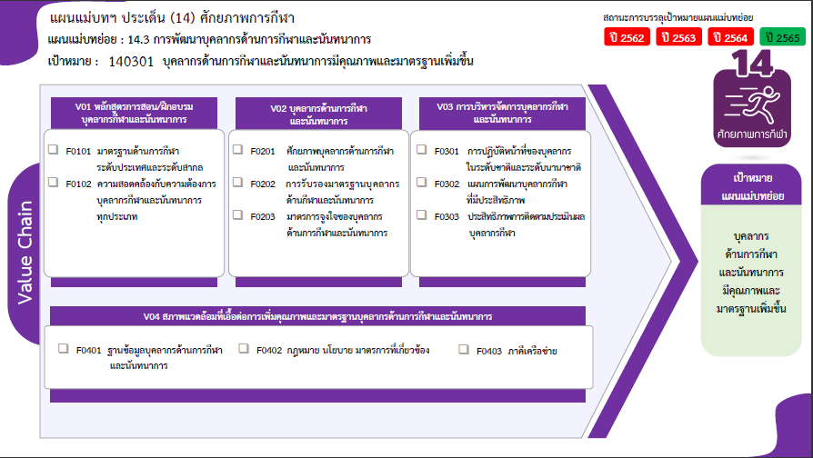
 |  |  | 2563 | 2564 | 2565 | 2566 | จำนวนโครงการทั้งหมด
 |  |  | 4 | 6 | 4 |  | 15
 |  |  | 4 | 4 | 3 |  | 12
 |  |  |  | 2 | 1 |  | 3
 |  |  | 17 | 6 | 6 | 3 | 48
 |  |  | 6 | 4 | 5 | 1 | 19
 |  |  | 3 |  |  |  | 4
12 โครงการ
19 โครงการ
2 โครงการ
 |  |  | 8 | 2 | 1 | 2 | 25
4 โครงการ
15 โครงการ
 |  |  | 10 | 3 |  |  | 22
3 โครงการ
5 โครงการ
140301V03F01 |  | 1 |  | 1 |  |  | 2
25 โครงการ
140301V03F02 |  | 6 | 7 | 2 |  |  | 15
140301V03F03 |  | 2 | 3 |  |  |  | 5
140301V04 |  | 3 | 2 |  | 1 |  | 6
140301V04F01 |  | 1 | 1 |  |  |  | 2
140301V04F02 |  |  | 1 |  | 1 |  | 2
2 โครงการ
2 โครงการ
2 โครงการ
140301V04F03 |  | 2 |  |  |  |  | 2
รวมทั้งสิ้น 91 โครงการ
จำนวนโครงการทั้งหมด | 3 | 26 | 33 | 15 | 11 | 3 | 91

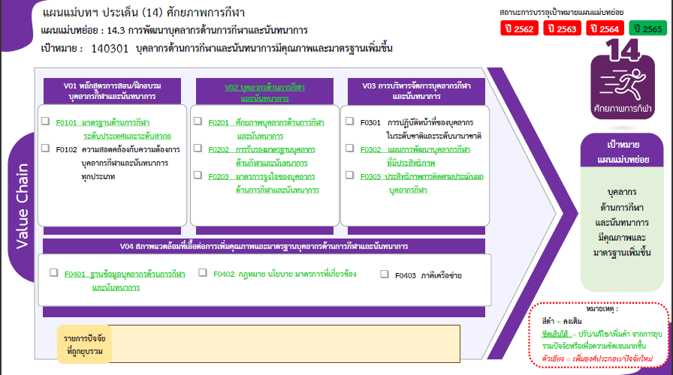
BACK UP

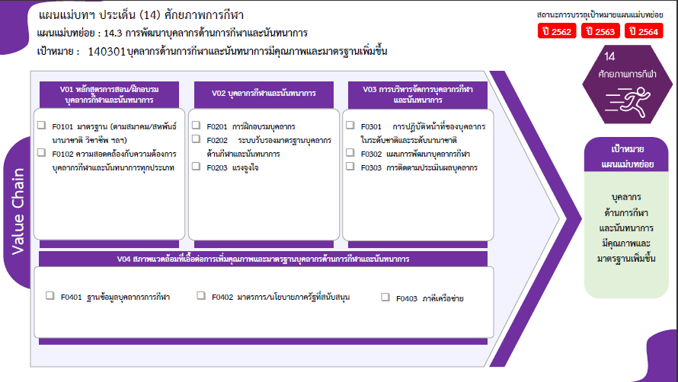
12 โครงการ
3 โครงการ
19 โครงการ
4 โครงการ
25 โครงการ
2 โครงการ
15 โครงการ
5 โครงการ
2 โครงการ
2 โครงการ
2 โครงการ
รวมทั้งสิ้น 91 โครงการ

 |  |  |  |  |  |  |  | หมายเหตุ: n* หมายถึง โครงการเพื่อขับเคลื่อนการบรรลุเป้าหมายตามยุทธศาสตร์ชาติ ประจำปีงบประมาณ พ.ศ. 2566

